Supplier Quote
10
Please fill all yellow cells. No prices have been pre-filled. Enter product cost, shipping cost, delivery time and shipping method for quantities 1, 2 and 3 to each market.
Product image | product name | QUOTE IMAGE / NOTES | Sale price on my store (leave blank) | MARKET | Product cost | Shipping cost | Total tax exclusive | Bäverbutiken link | TEMU LINK | Supplier ref / variant | NORWAY |  |  |  |  |  | UK |  |  |  |  |  | US
 |  |  |  |  |  |  |  |  |  |  | Qty | Product cost | Shipping cost | Total ex. tax | Delivery time | Shipping method | Qty | Product cost | Shipping cost | Total ex. tax | Delivery time | Shipping method | Qty | Product cost | Shipping cost | Total ex. tax | Delivery time | Shipping method
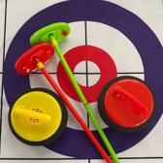 | Svävande bordscurling, elektrisk | AliExpress: US $28.98. Vår räkning: landad ca 419 kr, tänkt butikspris 799 kr. Originaltitel: Svävande bordscurling, elektrisk |  | SWEDEN |  |  |  |  | https://www.aliexpress.com/item/1005010279839115.html |  | 100
 |  |  |  |  |  |  |  |  |  |  | 200
 |  |  |  |  |  |  |  |  |  |  | 300

 | Elektriska kulbanan med hiss, 19 kulor | AliExpress: US $29.2. Vår räkning: landad ca 422 kr, tänkt butikspris 749 kr. Originaltitel: Elektriska kulbanan med hiss, 19 kulor |  | SWEDEN |  |  |  |  | https://www.aliexpress.com/item/1005012716948237.html |  | 100
 |  |  |  |  |  |  |  |  |  |  | 200
 |  |  |  |  |  |  |  |  |  |  | 300

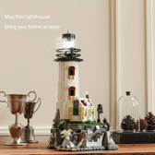 | Fyren i klossar som lyser, 1 092 bitar | AliExpress: US $37.89. Vår räkning: landad ca 548 kr, tänkt butikspris 999 kr. Originaltitel: Fyren i klossar som lyser, 1 092 bitar |  | SWEDEN |  |  |  |  | https://www.aliexpress.com/item/1005007789272163.html |  | 100
 |  |  |  |  |  |  |  |  |  |  | 200
 |  |  |  |  |  |  |  |  |  |  | 300

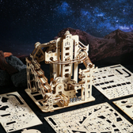 | Kulbanetornet i trä, 449 | AliExpress: US $12.95. Vår räkning: landad ca 188 kr, tänkt butikspris 449 kr. Originaltitel: Kulbanetornet i trä, 449 |  | SWEDEN |  |  |  |  | https://www.aliexpress.com/item/1005009666428483.html |  | 100
 |  |  |  |  |  |  |  |  |  |  | 200
 |  |  |  |  |  |  |  |  |  |  | 300

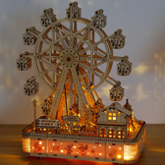 | Pariserhjulet med LED och musik | AliExpress: US $33.09. Vår räkning: landad ca 478 kr, tänkt butikspris 899 kr. Originaltitel: Pariserhjulet med LED och musik |  | SWEDEN |  |  |  |  | https://www.aliexpress.com/item/1005008144875545.html |  | 100
 |  |  |  |  |  |  |  |  |  |  | 200
 |  |  |  |  |  |  |  |  |  |  | 300

 | Julgranen som snurrar, speldosa i trä | AliExpress: US $39.09. Vår räkning: landad ca 564 kr, tänkt butikspris 999 kr. Originaltitel: Julgranen som snurrar, speldosa i trä |  | SWEDEN |  |  |  |  | https://www.aliexpress.com/item/1005012887820546.html |  | 100
 |  |  |  |  |  |  |  |  |  |  | 200
 |  |  |  |  |  |  |  |  |  |  | 300

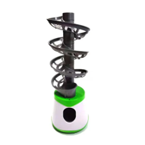 | Pingisroboten, spiralmagasin | AliExpress: US $32.99. Vår räkning: landad ca 477 kr, tänkt butikspris 999 kr. Originaltitel: Pingisroboten, spiralmagasin |  | SWEDEN |  |  |  |  | https://www.aliexpress.com/item/1005007476916287.html |  | 100
 |  |  |  |  |  |  |  |  |  |  | 200
 |  |  |  |  |  |  |  |  |  |  | 300

 | Pusselbrädan med sex lådor | AliExpress: US $33.42. Vår räkning: landad ca 484 kr, tänkt butikspris 799 kr. Originaltitel: Pusselbrädan med sex lådor |  | SWEDEN |  |  |  |  | https://www.aliexpress.com/item/1005013215036443.html |  | 100
 |  |  |  |  |  |  |  |  |  |  | 200
 |  |  |  |  |  |  |  |  |  |  | 300

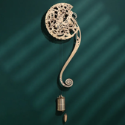 | Pendelväggklockan med kugghjul, trä | AliExpress: US $26.69. Vår räkning: landad ca 386 kr, tänkt butikspris 699 kr. Originaltitel: Pendelväggklockan med kugghjul, trä |  | SWEDEN |  |  |  |  | https://www.aliexpress.com/item/1005011794735441.html |  | 100
 |  |  |  |  |  |  |  |  |  |  | 200
 |  |  |  |  |  |  |  |  |  |  | 300

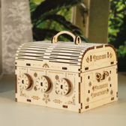 | Skattkistan med tre kodhjul, trä | AliExpress: US $13.58. Vår räkning: landad ca 196 kr, tänkt butikspris 449 kr. Originaltitel: Skattkistan med tre kodhjul, trä |  | SWEDEN |  |  |  |  | https://www.aliexpress.com/item/1005008634188743.html |  | 100
 |  |  |  |  |  |  |  |  |  |  | 200
 |  |  |  |  |  |  |  |  |  |  | 300

